Feuil1
PLANNING DE LA VIE SOCIALE Aout 2026 Du 3/08/2026 au 8/08/2026
2 | Lundi 3 aout | Mardi 4 aout | Mercredi 5 aout | Jeudi 6 aout | Vendredi 7 aout | Samedi 8 aout
Matin | Jianni Gym Douce 9h15 1er étage | 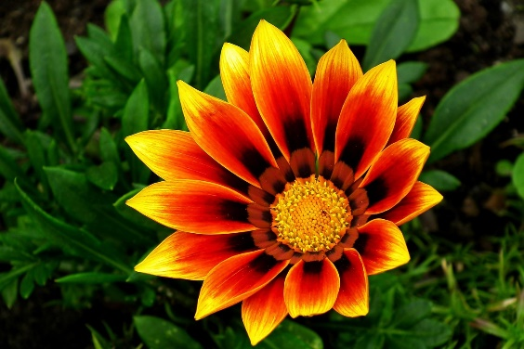 | Atelier pâtisserie 9h30 la veranda | Atelier Bien être /coiffure à 9h | Romane Atelier équilibre 10h30 | 

 |  |  |  |  |  |  |  | ,

 | 12h | 12h Repas | 12h Repas | 12h repas | , | 12h Repas
Après Midi | Mme Martinière Salon de coiffure |  | Nicole Atelier Créatif 14h45 les tournesols | Salon de coiffure | "Les petits plaisirs" Glaces 15h | Messe 17h à la chapelle

 |  |  |  | Léa Gym douce 14h30 1er étage 15h 15 Pasa 16h 2ème étage

 | 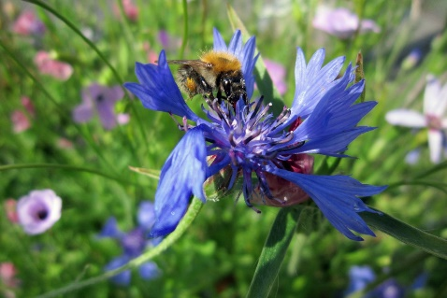 | Nicole Atelier Mémoire 14h45 les tournesols |  |  |  |  | ,

 | MESSE 17H30 à la Chapelle |  |  | MESSE 11H à la chapelle

 | 18h30 Repas | 18h30 Repas | 18h30 Repas | 18h30 Repas | 18h30 Repas | 18h30 Repas

